Charts
STT | Command | Name Chart | Description
1 | plt.bar(x,y) | bar | Các cột
2 | plt.plot(x,y) | plot | dđường thẳng
 | plt.plot(kind='bar')
 | sns.barplot(x = "label", y ='value', data = df,palette=sns.color_palette('colorblind')) | bar | đổi màu cột
3 | sns.swarmplot | swarmplot |  | 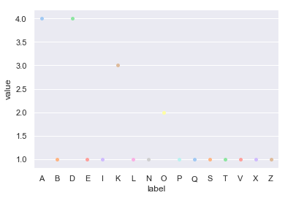
 | sns.set_style('ticks') sns.swarmplot(x = 'label', y='value', data =df,palette=sns.color_palette('pastel')) plt.show() | sns.set_style('ticks') | 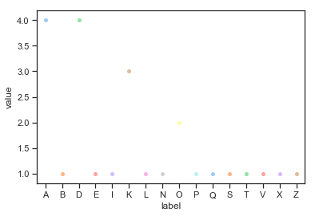 đổi kiểu biểu đồ
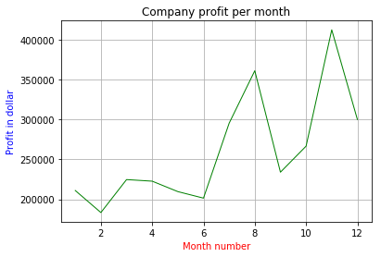
 | plt.figure(figsize=(20, 10)) | điều chỉnh size biểu đồ
 | df.head() x_month=df['month_number'] y_total=df['total_profit'] plt.title('Company profit per month') plt.xlabel('Month number',color='red') plt.ylabel('Profit in dollar',color='blue') plt.grid() plt.plot(x_month,y_total,color='green',linewidth=1,markersize=20)

